ПРАЙС ИМПОР. ТЕХНИКА 2025
 |  |  | Ремни высокого качества ADAMANTIS | 2025 год

 |  |  | Ремни для Claas Mega 360-370
№ | Claas | ADAMANTIS № | Узел | В наборе шт. | Цена Розница
1 | 544049.1 | 03252439 |  | 2 | 2928.48
2 | 656028.0 | 03252270 |  | 1 | 672.52
3 | 629002.1 | 03253990 |  | 1 | 629.32
4 | 621903.1 | 03253781 |  | 1 | 389.06
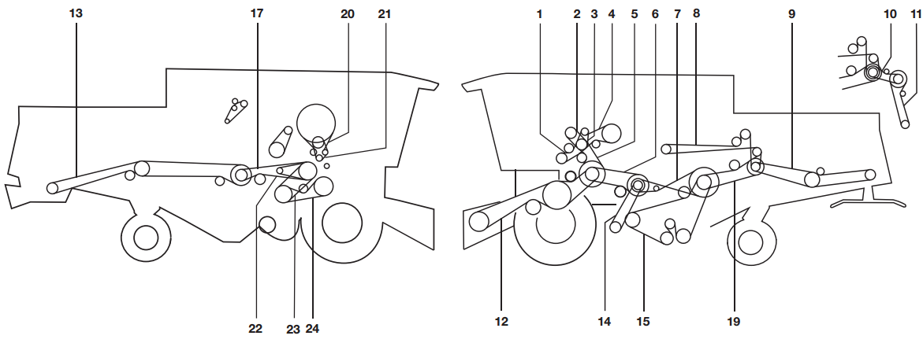
5 | 544166.0 | 03252442 |  | 1 | 3360.55
6 | 544164.0 | 03253707 |  | 1 | 22523.72
7 | 603337.0 | 03252301 |  | 1 | 2304.37
8 | 667238.0 | 03252304 |  | 1 | 2562.02
9 | 644141.1 | 03253748 |  | 1 | 3772.65
10 | 644447.0 | 03253501 |  | 1 | 2583.02
11 | 623427.1 | 03253497 |  | 1 | 2366.99
12 | 755070.1 | 03253991 |  | 1 | 736.4
13 | 066034.0 | 03254092 |  | 1 | 1174.1
14 | 785341.0 | 03253472 |  | 1 | 1117.74
15 | 644368.0 | 03253538 |  | 1 | 5544.9
16 | 544172.0 | 03253644 |  | 1 | 32925.43
17 | 603380.1 | В разработке |  | 1 | #N/A
18 | 609762.0 | 03252903 |  | 1 | 9244.7
19 | 644538.0 | 03254009 |  | 1 | 5792.94
20 | 506671.2 | 03253799 |  | 1 | 2342.78
21 | 821734.2 | 03252699 | С номера 84500262 | 1 | 812.61
22 | 545689.0 | 03253449 | До номера 84500261 | 1 | 896
23 | 545668.1 | A-1450 | До номера 84500261 | 1 | 391.99
24 | 644537.0 | 03254079 |  | 1 | 591.42
25 | 661427.0 | В разработке | С номера 84500387 | 1 | #N/A
26 | 609823.0 | HN 2420 Kev | С номера 84500386, высокая - низкая скорость | 1 | 22839.39
27 | 661220.1 | 03253665 | Вариатор скорости молотильного барабана (N = 650 - 1500) | 1 | 17282.85
28 | 796998.0 | В разработке | Генератор, с номера 84500262 | 1 | #N/A
29 | 545954.0 | В разработке | Генератор, до номера 84500261 | 1 | #N/A
 |  |  | Ремни для Claas Lexion 540-560
№ | Claas | ADAMANTIS № | Узел | В наборе шт. | Цена Розница
2 | 644892.0 | 03253669 | Привод режущего аппарата, 1 уровень | 1 | 19143.16
3 | 667881.0 | 03253870 | Молотильный механизм (cat c13, c10) | 1 | 18298.17
3 | 352403.0 | 03253729 | Молотильный механизм (двигатель с9) | 1 | 32905.43
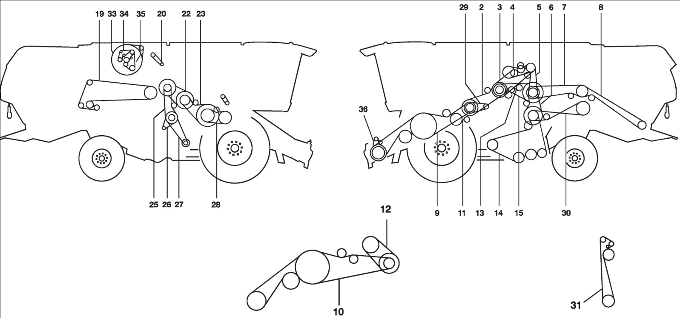
3 | 667453.0 | 03253729 | Молотильный механизм (двигатель 3126b, c6.6) | 1 | 32905.43
4 | 667250.0 | 03253612 | Привод выгрузки зернового бункера | 1 | 3584.58
5 | 667958.3 | 03253615 | Привод измельчителя, 1 уровень (двигатель c13, c10, c9 и 3126b) | 1 | 3728.61
5 | 355696.0 | В разработке | Привод измельчителя, 1 уровень (двигатель с6.6) | 1 | #N/A
6 | 667252.0 | 03253619 | Решетный стан, 2 уровень | 1 | 4224.69
7 | 061700.1 | 03253626 | Привод измельчителя, 2 уровень | 1 | 5960.97
8 | 628888.0 | 03253637 | Привод измельчителя, 3 уровень, жесткий измельчитель | 1 | 7681.25
9 | 667454.0 | 03253542 | Привод режущего аппарата, 2 уровень, без вариатора скорости | 2 | 5833.75
10 | 667551.1 | 03253545 | Привод режущего аппарата, 3 уровень, с вариатором скорости | 2 | 6220.21
11 | 667249.0 | 03253608 | Зубчатый привод | 1 | 3296.54
12 | 667530.1 | В разработке | Вариатор режущего аппарата | 1 | #N/A
13 | 746508.1 | 03252276 | Разбрасыватель соломы | 1 | 939.28
14 | 667651.0 | 03253198 | Привод очистки, 3 уровень | 1 | 8945.45
15 | 644209.0 | 03252763 | Привод очистки, 1 уровень | 1 | 2622.83
19 | 628991.0 | 03253505 | Пальчиковый шнек | 1 | 3123.11
20 | 754315.1 | В разработке | Зерновой элеватор | 1 | #N/A
22 | 667248.0 | В разработке | Вариатор барабана | 1 | #N/A
23 | 176442.1 | 03254251 | Привод барабана | 1 | 7825.27
25 | 746506.0 | 03251921 | Привод вентилятора | 1 | 1404.22
26 | 644781.0 | 03252247 | Втягивающий вентилятор | 1 | 458.35
27 | 667457.0 | 03253568 | Вариатор вентилятора | 1 | 3979.49
28 | 667251.1 | 03253618 | Накл. Камера | 1 | 3920.64
29 | 829094.0 | 03253465 | Гидравлический привод мотовила | 1 | 843.47
30 | 667477.0 | 03251931 | Привод соломотряса | 1 | 1939.61
31 | 539443.0 | В разработке | Разбрасыватель соломы | 1 | #N/A
33 | 545689.0 | 03253449 | Роторный сепаратор, 2 уровень | 1 | 896
34 | 796786.0 | В разработке | Двигатель с9, норма выброса 2 | 1 | #N/A
34 | 796474.0 | В разработке | Двигатель 3126 b | 1 | #N/A
35 | 628964.1 | В разработке | Привод вентилятора (двигатель с10, c13), с номера 58401487 | 1 | #N/A
35 | 743910.1 | В разработке | Привод вентилятора, до номера 58401486 | 1 | #N/A
35 | 796450.0 | В разработке | Привод вентилятора (двигатель 3126b) при норме выброса c9 | 1 | #N/A
35 | 584627.1 | 8РК-1690 Lp | Привод вентилятора c9, уровень выпуска 3а | 1 | 1994.74
35 | 580157.0 | 8РК-1690 Lp | Привод вентилятора (двигатель с6.6) | 1 | 1994.74
36 | 765985.0 | 03254076 | Втягивающий вентилятор, канал е | 1 | 482.01
 |  |  | Ремни для Claas Dominator 112
№ | Claas | ADAMANTIS № | Узел | В наборе шт. | Цена Розница
1 | 673638.1 | В разработке |  | 1 | #N/A
2 | 689175.0 | B-1320 |  | 1 | 579.99
3 | 629908.1 | 03253782 |  | 1 | 441.24
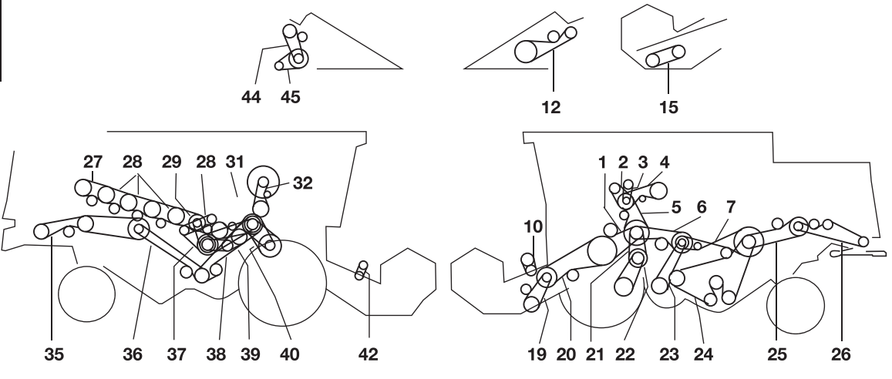
4 | 629769.0 | 03253611 |  | 1 | 3520.57
5 | 629000.0 | 03253701 |  | 1 | 19603.23
6 | 603337.0 | 03252301 |  | 1 | 2304.37
7 | 644141.0 | 03253748 |  | 1 | 3772.65
12 | 692149.0 | 03253666 | ДЛЯ КУКУРУЗНОЙ ЖАТКИ | 1 | 7201.17
12 | 692150.0 | 03253668 | ДЛЯ КУКУРУЗНОЙ ЖАТКИ | 1 | 7429.21
15 | 671013.1 | 03252302 | ОТ 6,0 M ПЛАТФОРМЕННАЯ ЖАТКА | 1 | 2419.59
15 | 644209.0 | 03252763 | ДЛЯ ПЛАТФОРМЕННОЙ ЖАТКИ ДЛЯ СОИ | 1 | 2622.83
19 | 629214.1 | В разработке | Жатка До 5,1 М | 1 | #N/A
20 | 629836.0 | 03252767 |  | 2 | 3156.51
21 | 609822.0 | 3НВ-3057 La |  | 1 | 6103.49
22 | 609823.0 | HN 2420 Kev |  | 1 | 22839.39
23 | 603380.0 | В разработке |  | 1 | #N/A
24 | 609762.0 | 03252903 |  | 1 | 9244.7
25 | 506671.1 | 03253799 |  | 1 | 2342.78
26 | 640653.1 | 03254094 |  | 1 | 1573.29
27 | 644014.1 | C-1850 |  | 1 | 1255.43
28 | 644015.0 | 03252439 |  | 1 | 2928.48
29 | 644016.1 | 03253649 |  | 1 | 11011.82
31 | 064168.2 | 03253663 |  | 1 | 6649.08
35 | 061872.0 | 03253520 | ДЛЯ КУКУРУЗЫ | 1 | 3578.18
35 | 061701.1 | C-4750 | ДЛЯ ЗЕРНА | 1 | 3 223,40
36 | 061700.0 | 03253626 | ДЛЯ СОЛОМОИЗМЕЛЬЧИТЕЛЯ | 1 | 5960.97
37 | 603247.1 | 03253650 |  | 1 | 4440.72
38 | 061700.0 | 03253626 | ДЛЯ СОЛОМОИЗМЕЛЬЧИТЕЛЯ | 1 | 5960.97
39 | 644014.1 | C-1850 |  | 1 | 1255.43
40 | 603015.1 | 03253576 | ЦИЛИНДР ПРИ 650-1500 ОБ/МИН | 1 | 5368.72
40 | 644177.0 | В разработке | ЦИЛИНДР ПРИ 500-1400 ОБ/МИН | 1 | #N/A
42 | 670224.0 | В разработке | ОТ 6,0 M ПЛАТФОРМЕННАЯ ЖАТКА | 1 | #N/A
44 | 680334.1 | 03253655 |  | 1 | 13412.21
45 | 629410.0 | C-1650 |  | 1 | 1119.71
 |  |  | Ремни для Claas Dominator 108-118 MECH (механический привод)
№ | Claas | ADAMANTIS № | Узел | В наборе шт. | Цена Розница
1 | 689175.0 | B-1320 |  | 1 | 579.99
2 | 629908.0 | 03253782 |  | 1 | 441.24
3 | 629769.0 | 03253611 |  | 1 | 3520.57
4 | 629000.0 | 03253701 | ГЛАВНЫЙ БАРАБАН | 1 | 19603.23
5 | 603337.0 | 03252301 |  | 1 | 2304.37
6 | 603336.0 | C-3910 | КОЛОСОВОЙ ШНЕК | 1 | 2653.38
7 | 629732.0 | В разработке | ЭЛЕВАТОР | 1 | #N/A
8 | 644447.0 | 03253501 | С НОМЕРА 09404033 | 1 | 2583.02
9 | 640653.0 | 03254094 |  | 1 | 1573.29
10 | 670224.0 | В разработке | ДЛЯ 3,9 M - 5,1 M | 1 | #N/A
11 | 692149.0 | 03253666 | ДЛЯ КУКУРУЗНОЙ ЖАТКИ | 1 | 7201.17
12 | 692150.0 | 03253668 | ДЛЯ КУКУРУЗНОЙ ЖАТКИ | 1 | 7429.21
13 | 671013.0 | 03252302 | ДЛЯ 6,0 M - 9,0 M | 1 | 2419.59
14 | 713506.0 | 03251920 | ДЛЯ 3,9 M - 5,1 M | 1 | 1237.03
15 | 629836.0 | 03252767 | ВАЛ 1177 MM | 2 | 3156.51
16 | 603290.0 | 03253519 | ВАЛ 1306 MM | 1 | 3332.54
17 | 673638.0 | В разработке | ЛЕНИКС ЖАТКИ | 1 | #N/A
18 | 609822.0 | 3НВ-3057 La |  | 1 | 6103.49
19 | 609823.0 | HN 2420 Kev |  | 1 | 22839.39
20 | 603380.0 | В разработке |  | 1 | #N/A
21 | 609762.0 | 03252903 |  | 1 | 9244.7
22 | 506671.0 | 03253799 |  | 1 | 2342.78
23 | 623427.0 | 03253497 |  | 1 | 2366.99
24 | 060306.0 | SPC-3550 | КОНТРПРИВОД | 1 | 2 671,52
25 | 603341.0 | 03253991 | ДО НОМЕРА 09400750 | 1 | 736.4
26 | 783430.1 | 03253463 | С НОМЕРА 09400751 | 1 | 799.33
27 | 670224.0 | В разработке | ДЛЯ 6,0 M - 9,0 M | 1 | #N/A
28 | 061214.0 | 03253548 | ИЗМЕЛЬЧИТЕЛЬ КУКУРУЗЫ | 1 | 6497.06
29 | 061353.0 | 03253551 | ИЗМЕЛЬЧИТЕЛЬ ЗЕРНОВОЙ ГРУППЫ С НОМЕРА 09403058 | 1 | 6651.48
30 | 061360.0 | 03253551 | ИЗМЕЛЬЧИТЕЛЬ ЗЕРНОВОЙ ГРУППЫ ДО НОМЕРА 09403057 | 1 | 6651.48
31 | 628630.0 | В разработке |  | 1 | #N/A
32 | 695610.0 | В разработке |  | 1 | #N/A
33 | 680334.0 | 03253655 |  | 1 | 13412.21
34 | 661220.0 | 03253665 | ДЛЯ ДВУХСТУПЕНЧАТОГО ПРИВОДА | 1 | 17282.85
 |  |  | Ремни для Claas Dominator 108-118 HYDR (гидропривод)
№ | Claas | ADAMANTIS № | Узел | В наборе шт. | Цена Розница
1 | 629279.0 | 4НВ-1662 | ДЛЯ MERCEDES. OM 421 | 1 | 4424.38
1 | 644405.1 | 03253696 | ДЛЯ MERCEDES. OM 366 LA | 1 | 6209.01
1 | 661092.1 | В разработке | ДЛЯ MERCEDES. OM 441 A | 1 | #N/A
2 | 689175.0 | B-1320 |  | 1 | 579.99
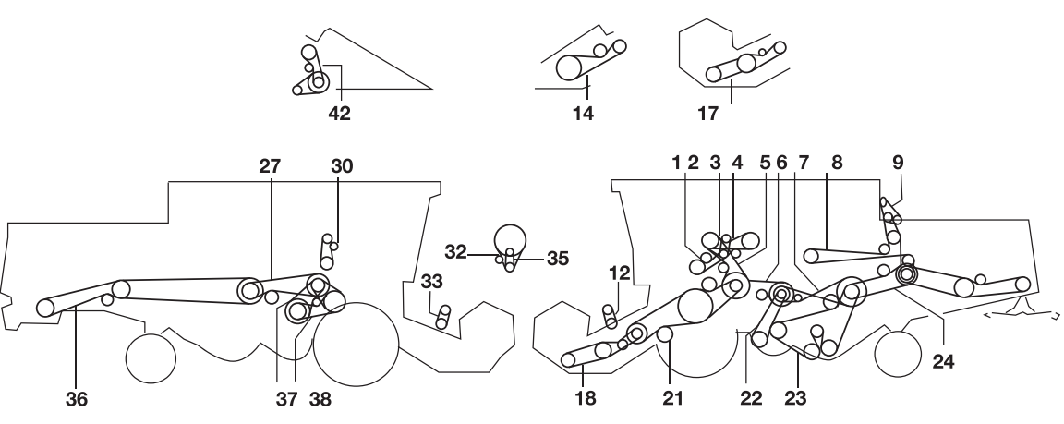
3 | 629908.0 | 03253782 |  | 1 | 441.24
3 | 661114.0 | AVX13-1175 | ДЛЯ ВАРИАТОРА. 7705 | 1 | 622.33
4 | 660409.0 | 03253609 | ДЛЯ ВАРИАТОРА. 7605 | 1 | 3328.54
4 | 661093.0 | 03253610 | ДЛЯ ВАРИАТОРА. 7705 | 1 | 3424.56
4 | 629763.0 | 03253612 | ДО НОМЕРА 09403057 | 1 | 3584.58
5 | 629000.0 | 03253701 | ДО НОМЕРА 09403057 | 1 | 19603.23
5 | 644404.1 | 03253705 | С НОМЕРА 09403058 | 1 | 22243.67
6 | 603337.0 | 03252301 |  | 1 | 2304.37
7 | 603336.0 | C-3910 |  | 1 | 2653.38
8 | 629732.0 | 03253500 | ДО НОМЕРА 09404032 | 1 | 2512.57
8 | 644447.0 | 03253501 | С НОМЕРА 09404033 | 1 | 2583.02
9 | 640653.0 | 03254094 | НЕ СЕРИЙН. | 1 | 1573.29
12 | 670224.0 | В разработке | ДЛЯ 3,9 M - 5,1 M | 1 | #N/A
14 | 692149.0 | 03253666 | ДЛЯ КУКУРУЗНОЙ ЖАТКИ | 1 | 7201.17
14 | 692150.0 | 03253668 | ДЛЯ КУКУРУЗНОЙ ЖАТКИ | 1 | 7429.21
17 | 671013.0 | 03252302 | ДЛЯ 6.0 M -9.0 M | 1 | 2419.59
19 | 713506.0 | 03251920 | СОЛОМОТРЯС | 1 | 1237.03
21 | 629441.0 | В разработке | ВАЛ 1177 MM | 2 | #N/A
21 | 603017.0 | 03253530 | ВАЛ 1463 MM ДО 09404032 | 2 | 4616.75
21 | 603430.0 | 03253528 | ВАЛ 1306 MM ДО НОМЕРА 09404032 | 1 | 4370.31
21 | 644419.0 | C-5665 | ВАЛ 1306 MM С НОМЕРА 09404033 | 1 | 3844.36
21 | 661301.0 | 03253531 | ВАЛ 1463 MM С НОМЕРА 0940433 | 2 | 4776.78
22 | 603380.0 | В разработке | ПРИВОД КОНТРПРИВОДА | 1 | #N/A
23 | 609762.0 | 03252903 |  | 1 | 9244.7
24 | 506671.0 | 03253799 |  | 1 | 2342.78
25 | 623427.0 | 03253497 |  | 1 | 2366.99
27 | 060306.0 | SPC-3550 | СОЛОМОИЗМЕЛЬЧИТЕЛЬ | 1 | 2 671,52
30 | 603341.0 | 03253991 |  | 1 | 736.4
30 | 783430.1 | 03253463 |  | 1 | 799.33
32 | 661345.0 | 03253448 | С НОМЕРА 09405335 | 1 | 850.17
32 | 783876.0 | А-2500 | С ДВИГАТЕЛЕМ RABA | 1 | 675.82
32 | 821734.2 | 03252699 | ДО НОМЕРА 09405334 | 1 | 812.61
33 | 670224.0 | В разработке | ДЛЯ 6,0 M - 9,0 M | 1 | #N/A
35 | 629764.0 | А-950 | С ДВИГАТЕЛЕМ RABA | 1 | 256.82
35 | 657793.0 | А-1180 | ДЛЯ OM 366 LA | 1 | 318.99
35 | 661244.0 | 03253445 | ДЛЯ OM 366 LA | 1 | 467.22
35 | 661245.0 | А-1650 | ДЛЯ MERCEDES. OM 441 A | 1 | 446.04
35 | 670229.2 | В разработке | ДЛЯ 6,0 M - 9,0 M | 1 | #N/A
36 | 061214.0 | 03253548 | ИЗМЕЛЬЧИТЕЛЬ КУКУРУЗЫ | 1 | 6497.06
36 | 061353.0 | 03253551 | ИЗМЕЛЬЧИТЕЛЬ ЗЕРНОВОЙ ГРУППЫ С НОМЕРА 09403058 | 1 | 6651.48
36 | 061360.0 | 03253551 | ИЗМЕЛЬЧИТЕЛЬ ЗЕРНОВОЙ ГРУППЫ ДО НОМЕРА 09403057 | 1 | 6651.48
37 | 609823.0 | HN-2420 | С НОМЕРА 09403058 | 1 | 22839.39
37 | 629035.0 | В разработке | ДО НОМЕРА 09403057 | 1 | #N/A
38 | 661298.0 | 2НВ-3115 | ВАРИАТОР. 7818 | 1 | 4146.2
38 | 629510.1 | 03253661 | ДЛЯ N 510 - 1220 МИН. -1 | 1 | 6241.01
38 | 603354.0 | 03253662 | ДЛЯ N 650 - 1500 МИН. -1 | 1 | 6577.07
38 | 661220.0 | 03253665 | ВАРИАТОР. 7693 / ВАРИАТОР. 7716 | 1 | 17282.85
41 | 695610.0 | В разработке |  | 1 | #N/A
42 | 680334.0 | 03253655 |  | 1 | 13412.21
43 | 644448.0 | 03253446 | ДЛЯ ВЫПУСКА ВОЗДУХА | 1 | 582.55
 |  |  | Ремни для Claas Dominator 108 VX
№ | Claas | ADAMANTIS № | Узел | В наборе шт. | Цена Розница
1 | 544049.0 | 03253692 |  | 1 | 14714.43
2 | 767057.1 | В разработке |  | 1 | #N/A
3 | 629908.1 | 03253782 |  | 1 | 441.24
4 | 660409.0 | 03253609 |  | 1 | 3328.54
5 | 644404.1 | 03253705 |  | 1 | 22243.67
6 | 603337.0 | 03252301 |  | 1 | 2304.37
7 | 644141.1 | 03253748 |  | 1 | 3772.65
8 | 644447.0 | 03253501 |  | 1 | 2583.02
9 | 623427.1 | 03253497 |  | 1 | 2366.99
10 | 755070.1 | 03253991 |  | 1 | 736.4
11 | 785341.0 | 03253472 |  | 1 | 1117.74
12 | 066034.0 | 03254092 |  | 1 | 1174.1
13 | 661337.0 | 03251980 |  | 1 | 4916.8
14 | 061214.0 | 03253548 |  | 1 | 6497.06
15 | 061353.1 | 03253551 |  | 1 | 6651.48
16 | 603380.1 | В разработке |  | 1 | #N/A
17 | 609762.0 | 03252903 |  | 1 | 9244.7
18 | 060306.3 | 03253222 |  | 1 | 3472.63
19 | 506671.2 | 03253799 |  | 1 | 2342.78
20 | 661345.0 | 03253448 |  | 1 | 850.17
21 | 661244.0 | 03253445 | MERCEDES OM 366L | 1 | 467.22
22 | 661245.0 | А-1650 | MERCEDES OM 441 | 1 | 446.04
23 | 644448.0 | 03253446 |  | 1 | 582.55
24 | 609823.0 | HN-2420 |  | 1 | 22839.39
25 | 661298.0 | 2НВ-3115 |  | 1 | 4146.2
26 | 661220.1 | 03253665 |  | 1 | 17282.85

